行政事業レビューシート
 |  |  |  |  |  |  |  |  |  |  |  |  |  |  |  |  |  |  |  |  |  |  | 事業番号 |  |  |  |  |  | 0215
平成２８年度行政事業レビューシート |  |  |  |  |  |  |  |  |  |  |  |  |  |  |  |  |  |  |  |  |  | （ | 国土交通省 |  |  |  |  |  |  |  |  | ）
事業名 |  |  |  | 航空機の運航に関する経費 |  |  |  |  |  |  |  |  |  |  | 担当部局庁 |  |  |  | 海上保安庁装備技術部 |  |  |  |  |  |  | 作成責任者
事業開始年度 |  |  |  | 昭和２３年度 |  |  |  | 事業終了 （予定）年度 |  |  |  | 終了予定なし |  |  | 担当課室 |  |  |  | 航空機課 |  |  |  |  |  |  | 課長 川口 修
会計区分 |  |  |  | 一般会計
根拠法令 （具体的な 条項も記載） |  |  |  | 海上保安庁法第５条第１項第２９号 |  |  |  |  |  |  |  |  |  |  | 関係する計画、通知等 |  |  |  | ―
主要政策・施策 |  |  |  | 海洋政策 |  |  |  |  |  |  |  |  |  |  | 主要経費 |  |  |  | その他の事項経費
事業の目的 （目指す姿を簡潔に。3行程度以内） |  |  |  | 法令の海上における励行、海難救助、海洋汚染等の防止、海上における犯罪の予防及び鎮圧、海上における犯人の捜査及び逮捕、海上における船舶交通に関する規制、水路、航路標識に関する事務その他海上の安全の確保に関する事務並びにこれらに附帯する事項に関する事務を適確に行い、海上の安全及び治安の確保を図るものである。
事業概要 （5行程度以内。別添可） |  |  |  | 海上保安庁は、海難救助、犯罪の予防及び鎮圧、海上防災、海上交通安全、海洋汚染防止等に係る業務を24時間365日行っているが、さらにこのような業務に加え、近年、不審船対応、テロ対策、尖閣諸島等における領海警備、海洋権益の保全に関する業務にも対応することが必要となっている。 これら質的・量的に拡大している業務を適確に遂行するためには、そのための枢要なアセットである航空機を適正に維持するとともに、運航に必要な燃料を確保することが必要不可欠であるところ、法定整備を始めとする各種整備や修繕を行っているほか、海難救助やしょう戒活動等を実施するための燃料の供給等を行っている。 ※【参考】海上保安庁法第４条 海上保安庁の船舶及び航空機は、航路標識を維持し、水路測量及び海象観測を行い、海上における治安を維持し、遭難船員に援助を与え、又は海難に際し人命及び財産を保護するのに適当な構造、設備及び性能を有する船舶及び航空機でなければならない。
実施方法 |  |  |  | 直接実施
予算額・ 執行額 （単位:百万円） |  |  |  |  |  |  |  |  | 25年度 |  |  |  | 26年度 |  |  |  |  | 27年度 |  |  |  |  |  | 28年度 |  |  | 29年度要求
 |  |  |  | 予算の状況 | 当初予算 |  |  |  | 7,760 |  |  |  | 8,184 |  |  |  |  | 9,073 |  |  |  |  |  | 9,336 |  |  | 12,092
 |  |  |  |  | 補正予算 |  |  |  | - |  |  |  | 527 |  |  |  |  | 29
 |  |  |  |  | 前年度から繰越し |  |  |  | - |  |  |  | - |  |  |  |  | - |  |  |  |  |  | 0
 |  |  |  |  | 翌年度へ繰越し |  |  |  | - |  |  |  | - |  |  |  |  | -
 |  |  |  |  | 予備費等 |  |  |  | - |  |  |  | - |  |  |  |  | -
 |  |  |  |  | 計 |  |  |  | 7,760 |  |  |  | 8,711 |  |  |  |  | 9,102 |  |  |  |  |  | 9,336 |  |  | 12,092
 |  |  |  | 執行額 |  |  |  |  | 7,703 |  |  |  | 8,469 |  |  |  |  | 8,926
 |  |  |  | 執行率（％） |  |  |  |  | 99% |  |  |  | 97% |  |  |  |  | 98%
成果目標及び成果実績 （アウトカム） |  |  |  | 定量的な成果目標 |  |  |  |  | 成果指標 |  |  |  |  |  |  | 単位 |  |  | 25年度 |  |  | 26年度 |  |  | 27年度 | 中間目標 |  |  |  | 目標最終年度
 |  |  |  |  |  |  |  |  |  |  |  |  |  |  |  |  |  |  |  |  |  |  |  |  |  | - |  | 年度 |  | 27 | 年度
 |  |  |  | 海上保安業務は、巡視船艇、航空機、陸上部署が相互に連携して我が国の広大な管轄海域を昼夜を分かたずカバーすること等により効果があがるものであり、個別の船艇、航空機、陸上施設の整備と結び付けて効果を把握することは困難であり不適当。また、犯罪の防止や領海警備といった数値化が困難な業務が多々あり、全てを定量的に評価していない。現在、巡視船艇・航空機の整備を含む海上保安体制の整備について、要救助海難の救助率、テロ活動による被害発生件数といった指標を基に政策評価を実施。 |  |  |  |  | 要救助海難の救助率 |  |  |  |  |  | 成果実績 | ％ |  |  | 96 |  |  | 95 |  |  | 97 | - |  |  |  | 97
 |  |  |  |  |  |  |  |  |  |  |  |  |  |  | 目標値 | ％ |  |  | 95 |  |  | 95 |  |  | 95 | - |  |  |  | 95
 |  |  |  |  |  |  |  |  |  |  |  |  |  |  | 達成度 | ％ |  |  | 101 |  |  | 100 |  |  | 102 | - |  |  |  | 102
成果目標及び成果実績（アウトカム）欄についてさらに記載が必要な場合はチェックの上【別紙１】に記載

活動指標及び活動実績 （アウトプット） |  |  |  | 活動指標 |  |  |  |  |  |  |  |  |  |  |  | 単位 |  |  | 25年度 |  |  | 26年度 |  |  | 27年度 | 28年度活動見込
 |  |  |  | 航空機の燃料供給（ジェット燃料） |  |  |  |  |  |  |  |  |  |  | 活動実績 | 万KL |  |  | 2 |  |  | 2 |  |  | 2 | －
 |  |  |  |  |  |  |  |  |  |  |  |  |  |  | 当初見込み | 万KL |  |  | 2 |  |  | 2 |  |  | 2 | 2
単位当たり コスト |  |  |  | 算出根拠 |  |  |  |  |  |  |  |  |  |  |  | 単位 |  |  | 25年度 |  |  | 26年度 |  |  | 27年度 | 28年度活動見込
 |  |  |  | 執行額／航空機数 |  |  |  |  |  |  |  |  |  |  | 単位当たり コスト | 百万円 |  |  | 106 |  |  | 114 |  |  | 122 | 126
 |  |  |  |  |  |  |  |  |  |  |  |  |  |  | 計算式 | 百万円/機 |  |  | 7,703/73 |  |  | 8,469/74 |  |  | 8926/74 | 9336/74
平成28・29年度予算内訳（単位：百万円） | 歳出予算目 |  |  |  |  |  | 28年度当初予算 |  |  |  | 29年度要求 |  |  | 主な増減理由
 | 航空機及船舶運航費 |  |  |  |  |  | 9,336 |  |  |  | 12,092 |  |  | 「新しい日本のための優先課題推進枠」 2,161百万円

 | 計 |  |  |  |  |  | 9,336 |  |  |  | 12,092
政策評価、経済・財政再生アクション・プログラムとの関係 | 政策評価 | 政策 |  | ５ 安全で安心できる交通の確保、治安・生活安全の確保
 |  | 施策 |  | １８ 船舶交通の安全と海上の治安を確保する
 |  | 測定指標 |  | 定量的指標 |  |  |  |  |  |  |  |  |  |  |  | 単位 |  |  | 25年度 |  |  | 26年度 |  |  | 27年度 | 中間目標 |  |  |  | 目標年度
 |  |  |  |  |  |  |  |  |  |  |  |  |  |  |  |  |  |  |  |  |  |  |  |  |  | - |  | 年度 |  | - | 年度
 |  |  |  | 要救助海難の救助率 |  |  |  |  |  |  |  |  |  |  | 実績値 | ％ |  |  | 96 |  |  | 95 |  |  | 97 | - |  |  |  | -
 |  |  |  |  |  |  |  |  |  |  |  |  |  |  | 目標値 | ％ |  |  | 95 |  |  | 95 |  |  | 95 | - |  |  |  | -

 |  | 本事業の成果と上位施策・測定指標との関係
 |  | 海上保安業務は、巡視船艇、航空機、陸上部署が相互に連携して我が国の広大な管轄海域を昼夜を分かたずカバーすること等により効果が上がるものであり、個別の船艇、航空機、陸上施設の整備と結び付けて効果を把握することは困難であることから、現在、巡視船艇・航空機の整備を含む海上保安体制の整備について、要救助海難の救助率という指標を本事業の成果の一つとしている。

 | 経済・財政再生 アクション・プログラム | 改革項目 |  | 分野： |  | -
 |  | KPI (第一階層） |  | ＫＰＩ （第一階層） |  |  |  |  |  |  |  |  |  |  |  | 単位 |  |  | 計画開始時 |  |  | 27年度 |  |  | 28年度 | 中間目標 |  |  |  | 目標最終年度
 |  |  |  |  |  |  |  |  |  |  |  |  |  |  |  |  |  |  |  | 年度 |  |  |  |  |  |  |  | 年度 |  |  | 年度
 |  |  |  | － |  |  |  |  |  |  |  |  |  |  | 成果実績
 |  |  |  |  |  |  |  |  |  |  |  |  |  |  | 目標値
 |  |  |  |  |  |  |  |  |  |  |  |  |  |  | 達成度 | ％
 |  | KPI (第二階層） |  | ＫＰＩ （第二階層） |  |  |  |  |  |  |  |  |  |  |  | 単位 |  |  | 計画開始時 |  |  | 27年度 |  |  | 28年度 | 中間目標 |  |  |  | 目標最終年度
 |  |  |  |  |  |  |  |  |  |  |  |  |  |  |  |  |  |  |  | 年度 |  |  |  |  |  |  |  | 年度 |  |  | 年度
 |  |  |  | － |  |  |  |  |  |  |  |  |  |  | 成果実績
 |  |  |  |  |  |  |  |  |  |  |  |  |  |  | 目標値
 |  |  |  |  |  |  |  |  |  |  |  |  |  |  | 達成度 | ％
 |  | 本事業の成果と改革項目・KPIとの関係
 |  | －

事業所管部局による点検・改善
 | 項 目 |  |  |  |  |  |  |  |  |  |  |  |  |  |  |  |  | 評 価 |  | 評価に関する説明
国費投入の必要性 | 事業の目的は国民や社会のニーズを的確に反映しているか。 |  |  |  |  |  |  |  |  |  |  |  |  |  |  |  |  | ○ |  | わが国の主権の確保、海洋権益の保全を図るために必要な体制の整備を推進、及び執行体制の強化を図ることは国が実施しなければならず、かつ、優先度が高い。
...
 |  |  | 引続き、領海警備や海洋権益保全の必要性に鑑み、財政上の制約も踏まえつつ、運航費のあり方を見直すとともに、調達方法の改善にも努め、計画的な調達を行っていくべき。
...
 |  |  | 行政事業レビューチーム所見を踏まえ、引続き必要な運航費の確保を図るとともに、職員による整備等について見直した。
...
 |  |  |  | 518 |  |  |  |  |  | 平成23年度 |  |  | 496 |  |  |  |  |  |  | 平成24年度 |  |  |  |  | 541
 |  |  |  | 207 |  |  |  |  |  | 平成26年度 |  |  | 200 |  |  |  |  |  |  | 平成27年度 |  |  |  |  | 204
 |  |  |  | ※平成27年度実績を記入。執行実績がない新規事業、新規要求事業については現時点で予定やイメージを記入。
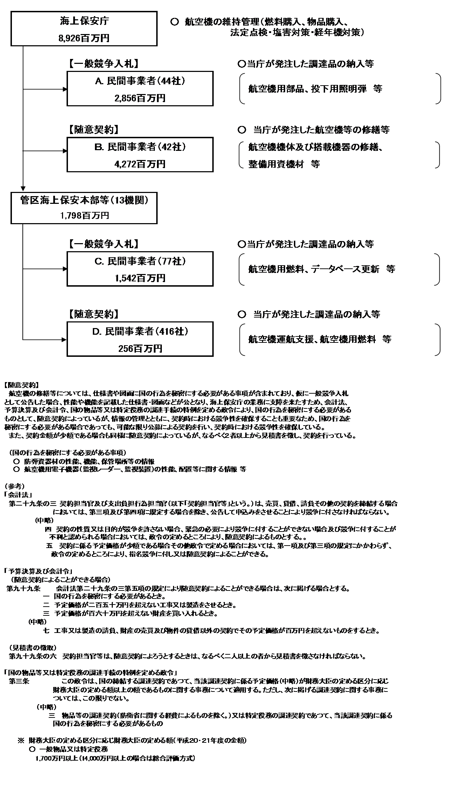

 |  |  |  | A.新東亜交易株式会社 |  |  |  |  |  |  |  |  |  |  |  |  | B.富士重工業株式会社
 |  |  |  | 費 目 |  |  | 使 途 |  |  |  |  |  |  |  | 金 額 (百万円） |  | 費 目 |  |  |  | 使 途 |  |  |  |  |  |  |  |  | 金 額 (百万円）
 |  |  |  | 役務費 |  |  | 航空機用部品整備 |  |  |  |  |  |  |  | 656 |  | 役務費 |  |  |  | 航空機整備 |  |  |  |  |  |  |  |  | 164
 |  |  |  | 役務費 |  |  | 航空機用部品整備 |  |  |  |  |  |  |  | 116 |  |  |  |  |  | 航空機整備 |  |  |  |  |  |  |  |  | 99
 |  |  |  | 役務費 |  |  | 航空機整備に必要な技術情報提供 |  |  |  |  |  |  |  | 5 |  |  |  |  |  | 航空機整備 |  |  |  |  |  |  |  |  | 91
 |  |  |  | 物品購入費 |  |  | 航空機用部品買入 |  |  |  |  |  |  |  | 5 |  |  |  |  |  | 航空機整備 |  |  |  |  |  |  |  |  | 89
 |  |  |  | 物品購入費 |  |  | 航空機用補用買入 |  |  |  |  |  |  |  | 5 |  |  |  |  |  | 航空機整備 |  |  |  |  |  |  |  |  | 68
 |  |  |  | 役務費 |  |  | 航空機整備に必要な技術情報提供 |  |  |  |  |  |  |  | 1 |  |  |  |  |  | 航空機整備 |  |  |  |  |  |  |  |  | 63
 |  |  |  |  |  |  |  |  |  |  |  |  |  |  |  |  |  |  |  |  | 航空機整備 |  |  |  |  |  |  |  |  | 63
 |  |  |  |  |  |  |  |  |  |  |  |  |  |  |  |  |  |  |  |  | 航空機整備 |  |  |  |  |  |  |  |  | 52
...

